工作表1
系统名称 | 报告周期 | 编制人/部门 | 1.报告摘要 (Report Summary) | 2. 系统可用性及性能巡检 |  |  | 三. 运营数据分析 |  |  |  | 四. 日常运维问题分析 |  |  | 五. 大数据程序运行分析 | 六. 资源使用分析 |  |  |  | 七. 结论与建议
 |  |  |  | 2.1 数据应用页面可用性分析 | 2.2 数据应用页面性能分析 | 2.3待重点优化页面清单 (TOP 3 慢页面) | 3.1 本月用户运营指标总览 |  | 3.2 用户行为分析 |  | 说明 | 4.1 各应用运维工单关闭率 | 4.3运维工单明细 | 5.1 调度运行情况总览 | 说明 | CPU使用率 | 内存使用情况 | 系统负载 | 7.1结论 |  | 7.2 优化建议
 |  |  |  |  |  |  |  |  | 3.2.1用户活跃时段分布 | 3.2.2用户高频访问页面TOP10
#app_name# | #month# | #author# | #pa_1# | #pic_2# | #pic_3# | #tab_4# | #pa_5# | #pa_6# | #pic_7# | #pic_8# | #pa_9# | #pic_10# | #link_11# | #tab_12# | #pa_12# | #pic_13# | #pic_14# | #pic_15# | #pa_16# | #pic_17# | #pa_18#
公寓BI | 2025年06月 | 胡伶俐/研发交付部 | 本月数据应用整体运行稳定。系统功能层面，页面整体可用性保持在 100%。用户活跃度指标环比略有上升，高频访问页面集中在公寓BI相关模块。日常运维工单量处于正常范围，主要问题类型为日常运维、报表性能和零星需求。大数据任务整体SLA达标率99.99%，个别ETL任务因上游依赖出现延迟。应用及数据库资源利用率在安全阈值内。 | 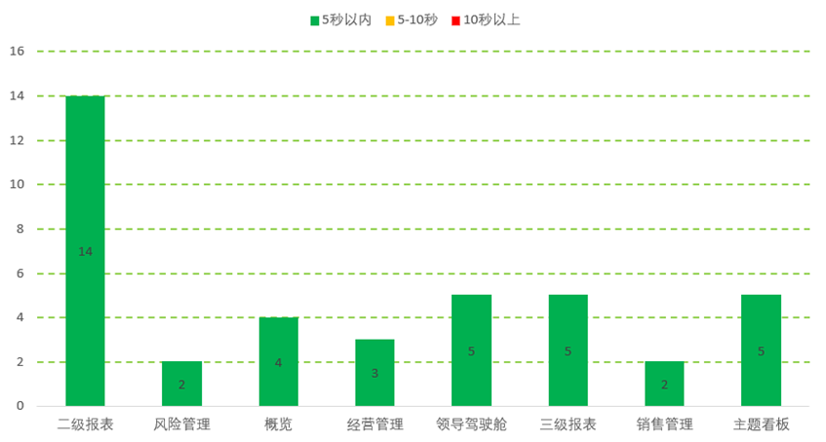 |  | 经营管理报表,应收账款统计-年度欠款实收,8s;手工填报,创新屏企业数据填报表,7s;经营管理报表,持有物业汇总表-产业园区,7s | 累计授权用户184人 本月新增授权用户0人 | 本月活跃用户38人，较上月上升1人，上升比例2.7%； 本月访问量369次，日均访问13次，总次数较上月上升101次。 | 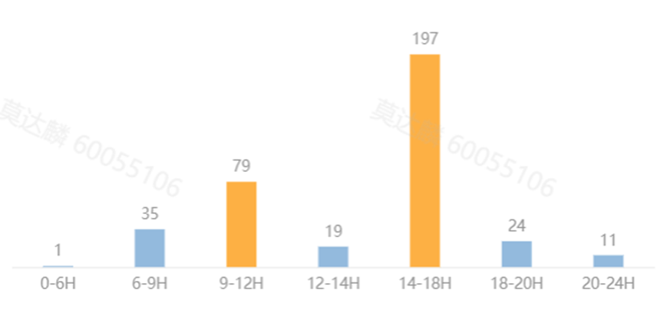 | 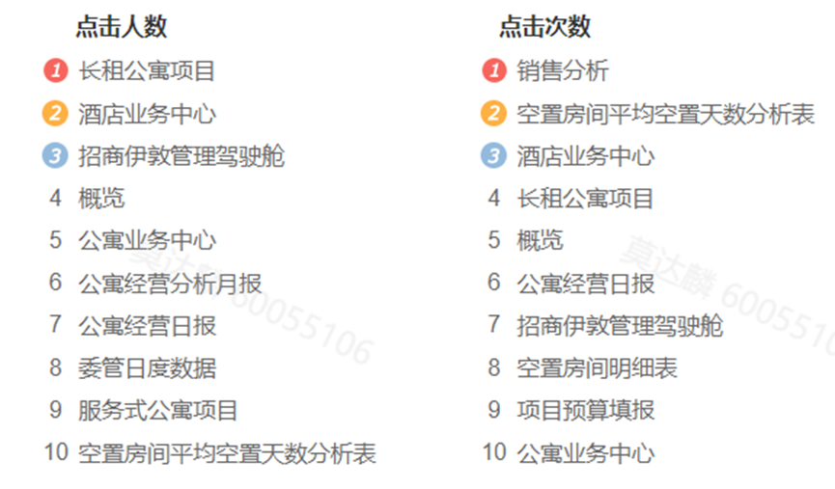 | 本月共处理工单8个，关闭8个，关闭率100%。工单量环比上月增长60%，问题主要类型为报表性能优化、筛选框优化、二三级续签明细表数据问题。 |  | https://dcc.cm-worklink.com/sheets/gXqmeOvPlosywdqo/GRtqn/ 《2024年研发自主运维台账》 | 61,61,0,100% | 1.本月用户活跃数38人，环比上月增长2.7%；高频访问页面集中在公寓 BI 相关模块以及各类报表查看与编报页面。用户活跃时段主要集中在 9 - 12 时和 14 - 18 时等工作时段。 | 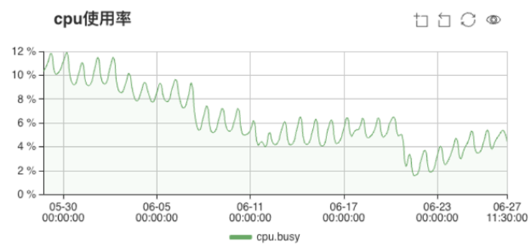 | 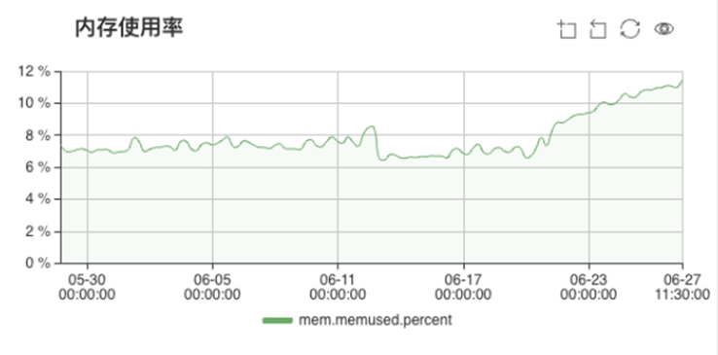 | 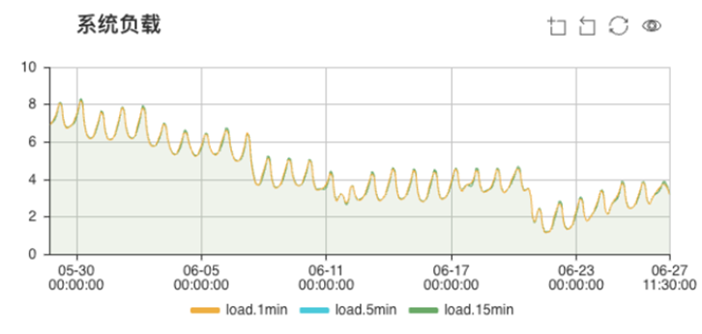 | 2.大数据作业任务整体运行平稳，成功率99.99%；主机 CPU、磁盘、内存使用占比均不高，系统资源充足，运行稳定，能够满足当前业务需求。 3.共巡检系统页面40个，平均响应时长1.5s，系统可用性保持在100%。整体性能响应情况较好，基本能够保证用户的使用体验良好。 | 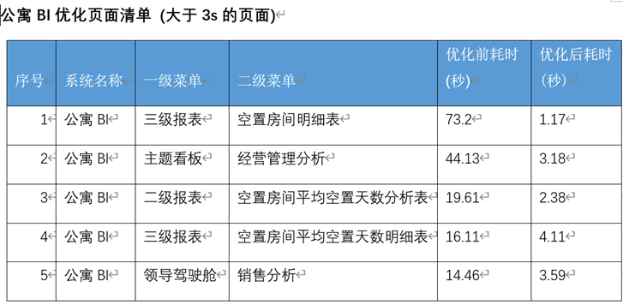 | 4.针对5月月度巡检报告优化建议，6月优化了公寓BI性能差的页面及筛选框，优化之后性能响应情况比较好，同时保证了用户的良好使用体验，具体优化前后响应时间如下： 5.运维工单量处于正常范围，主要问题类型为零星需求和报表性能，需持续关注并优化。
产园BI | 2025年06月 | 胡伶俐/研发交付部 | 本月数据应用整体运行稳定。系统功能层面，页面整体可用性保持在 100%。用户活跃度指标环比略有上升，高频访问页面集中在公寓BI相关模块。日常运维工单量处于正常范围，主要问题类型为日常运维、报表性能和零星需求。大数据任务整体SLA达标率99.99%，个别ETL任务因上游依赖出现延迟。应用及数据库资源利用率在安全阈值内。 |  |  | 经营管理报表,应收账款统计-年度欠款实收,8s;手工填报,创新屏企业数据填报表,7s;经营管理报表,持有物业汇总表-产业园区,7s | 累计授权用户184人 本月新增授权用户0人 | 本月活跃用户38人，较上月上升1人，上升比例2.7%； 本月访问量369次，日均访问13次，总次数较上月上升101次。 |  |  | 本月共处理工单8个，关闭8个，关闭率100%。工单量环比上月增长60%，问题主要类型为报表性能优化、筛选框优化、二三级续签明细表数据问题。 |  | https://dcc.cm-worklink.com/sheets/gXqmeOvPlosywdqo/GRtqn/ 《2024年研发自主运维台账》 | 61,61,0,100% | 1.本月用户活跃数38人，环比上月增长2.7%；高频访问页面集中在公寓 BI 相关模块以及各类报表查看与编报页面。用户活跃时段主要集中在 9 - 12 时和 14 - 18 时等工作时段。 |  |  |  | 2.大数据作业任务整体运行平稳，成功率99.99%；主机 CPU、磁盘、内存使用占比均不高，系统资源充足，运行稳定，能够满足当前业务需求。 3.共巡检系统页面40个，平均响应时长1.5s，系统可用性保持在100%。整体性能响应情况较好，基本能够保证用户的使用体验良好。 |  | 4.针对5月月度巡检报告优化建议，6月优化了公寓BI性能差的页面及筛选框，优化之后性能响应情况比较好，同时保证了用户的良好使用体验，具体优化前后响应时间如下： 5.运维工单量处于正常范围，主要问题类型为零星需求和报表性能，需持续关注并优化。
流程BI | 2025年06月 | 胡伶俐/研发交付部 | 本月数据应用整体运行稳定。系统功能层面，页面整体可用性保持在 100%。用户活跃度指标环比略有上升，高频访问页面集中在公寓BI相关模块。日常运维工单量处于正常范围，主要问题类型为日常运维、报表性能和零星需求。大数据任务整体SLA达标率99.99%，个别ETL任务因上游依赖出现延迟。应用及数据库资源利用率在安全阈值内。 |  |  | 经营管理报表,应收账款统计-年度欠款实收,8s;手工填报,创新屏企业数据填报表,7s;经营管理报表,持有物业汇总表-产业园区,7s | 累计授权用户184人 本月新增授权用户0人 | 本月活跃用户38人，较上月上升1人，上升比例2.7%； 本月访问量369次，日均访问13次，总次数较上月上升101次。 |  |  | 本月共处理工单8个，关闭8个，关闭率100%。工单量环比上月增长60%，问题主要类型为报表性能优化、筛选框优化、二三级续签明细表数据问题。 |  | https://dcc.cm-worklink.com/sheets/gXqmeOvPlosywdqo/GRtqn/ 《2024年研发自主运维台账》 | 61,61,0,100% | 1.本月用户活跃数38人，环比上月增长2.7%；高频访问页面集中在公寓 BI 相关模块以及各类报表查看与编报页面。用户活跃时段主要集中在 9 - 12 时和 14 - 18 时等工作时段。 |  |  |  | 2.大数据作业任务整体运行平稳，成功率99.99%；主机 CPU、磁盘、内存使用占比均不高，系统资源充足，运行稳定，能够满足当前业务需求。 3.共巡检系统页面40个，平均响应时长1.5s，系统可用性保持在100%。整体性能响应情况较好，基本能够保证用户的使用体验良好。 |  | 4.针对5月月度巡检报告优化建议，6月优化了公寓BI性能差的页面及筛选框，优化之后性能响应情况比较好，同时保证了用户的良好使用体验，具体优化前后响应时间如下： 5.运维工单量处于正常范围，主要问题类型为零星需求和报表性能，需持续关注并优化。

